All combinations
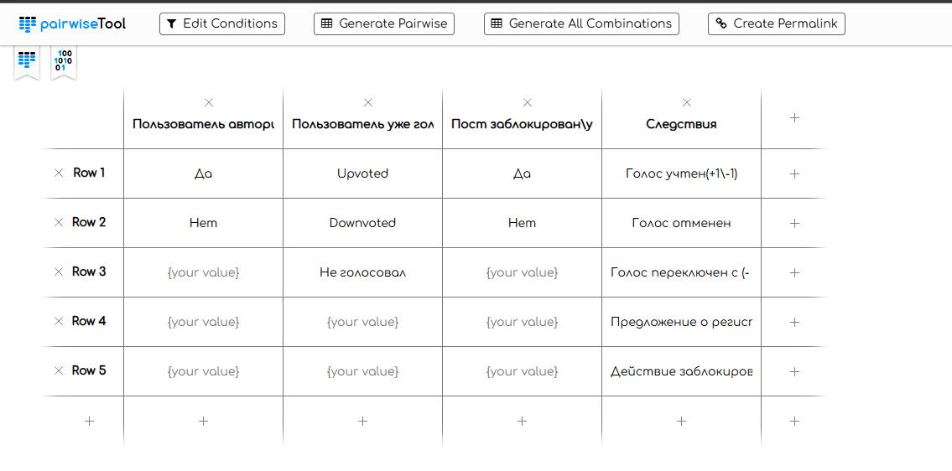
 | Пользователь авторизован | Пользователь уже голосовал за этот пост? | Пост заблокирован\удален | Действия
1 | Да | Upvoted | Да | Голос учтен(+1\-1)
2 | Да | Upvoted | Да | Голос отменен
3 | Да | Upvoted | Да | Голос переключен с (- на + и наоборот)
4 | Да | Upvoted | Да | Предложение о регистрации
5 | Да | Upvoted | Да | Действие заблокировано
6 | Да | Upvoted | Нет | Голос учтен(+1\-1)
7 | Да | Upvoted | Нет | Голос отменен
8 | Да | Upvoted | Нет | Голос переключен с (- на + и наоборот)
9 | Да | Upvoted | Нет | Предложение о регистрации
10 | Да | Upvoted | Нет | Действие заблокировано
11 | Да | Downvoted | Да | Голос учтен(+1\-1)
12 | Да | Downvoted | Да | Голос отменен
13 | Да | Downvoted | Да | Голос переключен с (- на + и наоборот)
14 | Да | Downvoted | Да | Предложение о регистрации
15 | Да | Downvoted | Да | Действие заблокировано
16 | Да | Downvoted | Нет | Голос учтен(+1\-1)
17 | Да | Downvoted | Нет | Голос отменен
18 | Да | Downvoted | Нет | Голос переключен с (- на + и наоборот)
19 | Да | Downvoted | Нет | Предложение о регистрации
20 | Да | Downvoted | Нет | Действие заблокировано
21 | Да | Не голосовал | Да | Голос учтен(+1\-1)
22 | Да | Не голосовал | Да | Голос отменен
23 | Да | Не голосовал | Да | Голос переключен с (- на + и наоборот)
24 | Да | Не голосовал | Да | Предложение о регистрации
25 | Да | Не голосовал | Да | Действие заблокировано
26 | Да | Не голосовал | Нет | Голос учтен(+1\-1)
27 | Да | Не голосовал | Нет | Голос отменен
28 | Да | Не голосовал | Нет | Голос переключен с (- на + и наоборот)
29 | Да | Не голосовал | Нет | Предложение о регистрации
30 | Да | Не голосовал | Нет | Действие заблокировано
31 | Нет | Upvoted | Да | Голос учтен(+1\-1)
32 | Нет | Upvoted | Да | Голос отменен
33 | Нет | Upvoted | Да | Голос переключен с (- на + и наоборот)
34 | Нет | Upvoted | Да | Предложение о регистрации
35 | Нет | Upvoted | Да | Действие заблокировано
36 | Нет | Upvoted | Нет | Голос учтен(+1\-1)
37 | Нет | Upvoted | Нет | Голос отменен
38 | Нет | Upvoted | Нет | Голос переключен с (- на + и наоборот)
39 | Нет | Upvoted | Нет | Предложение о регистрации
40 | Нет | Upvoted | Нет | Действие заблокировано
41 | Нет | Downvoted | Да | Голос учтен(+1\-1)
42 | Нет | Downvoted | Да | Голос отменен
43 | Нет | Downvoted | Да | Голос переключен с (- на + и наоборот)
44 | Нет | Downvoted | Да | Предложение о регистрации
45 | Нет | Downvoted | Да | Действие заблокировано
46 | Нет | Downvoted | Нет | Голос учтен(+1\-1)
47 | Нет | Downvoted | Нет | Голос отменен
48 | Нет | Downvoted | Нет | Голос переключен с (- на + и наоборот)
49 | Нет | Downvoted | Нет | Предложение о регистрации
50 | Нет | Downvoted | Нет | Действие заблокировано
51 | Нет | Не голосовал | Да | Голос учтен(+1\-1)
52 | Нет | Не голосовал | Да | Голос отменен
53 | Нет | Не голосовал | Да | Голос переключен с (- на + и наоборот)
54 | Нет | Не голосовал | Да | Предложение о регистрации
55 | Нет | Не голосовал | Да | Действие заблокировано
56 | Нет | Не голосовал | Нет | Голос учтен(+1\-1)
57 | Нет | Не голосовал | Нет | Голос отменен
58 | Нет | Не голосовал | Нет | Голос переключен с (- на + и наоборот)
59 | Нет | Не голосовал | Нет | Предложение о регистрации
60 | Нет | Не голосовал | Нет | Действие заблокировано

Pairwise
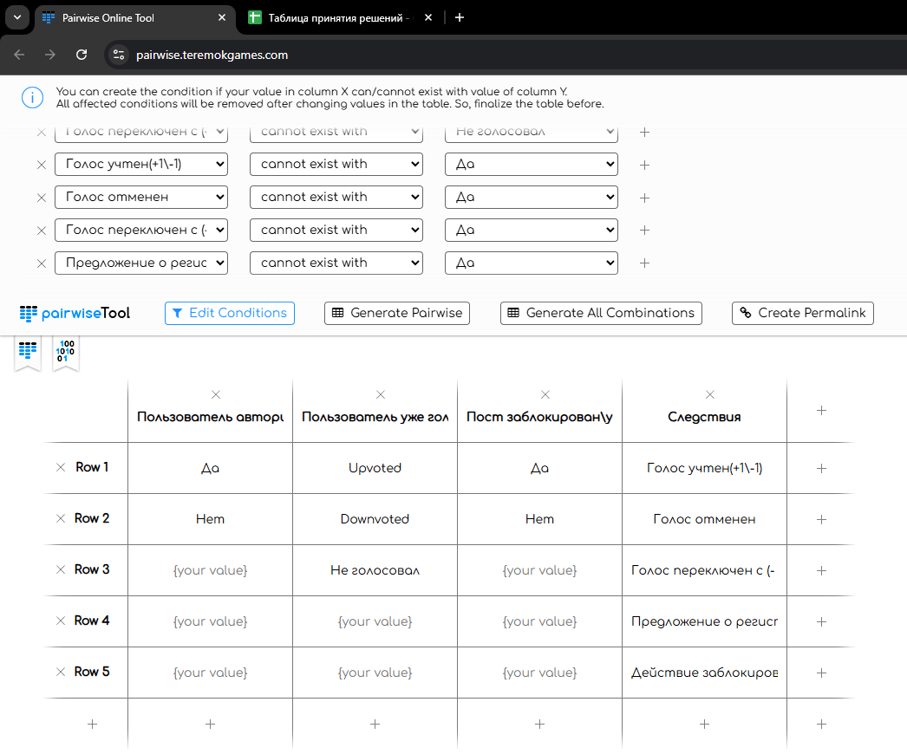
 | Пользователь авторизован | Пользователь уже голосовал за этот пост? | Пост заблокирован\удален | Действия
1 | Да | Downvoted | Нет | Голос отменен
2 | Да | Downvoted | Да | Действие заблокировано | reddit.com
3 | Да | Upvoted | Да | Действие заблокировано | Возможность заимодействия пользователя с постами при
4 | Да | Downvoted | Нет | Голос переключен с (- на + и наоборот) | различных условиях.
5 | Да | Не голосовал | Нет | Голос учтен(+1\-1)

